도시가스
견 적 서

강원도시가스 |  | 귀하
전화 :
팩스 :
담당 :

아래와 같이 견적합니다.

견 적 합 계 : | ₩2,497,000
견 적 일 자 : | 2014-12-22 11:46:37
결 재 조 건 :

품 명 | 규 격 | 수 량 | 단 가 | 금 액 | 세 액 | 합 계 액
 |  |  |  | - | - | -
모바일 웍 | HP Zbook 14 CTO | 1 | 2,270,000 | 2,270,000 | 227,000 | 2,497,000
 |  |  |  | - | - | -
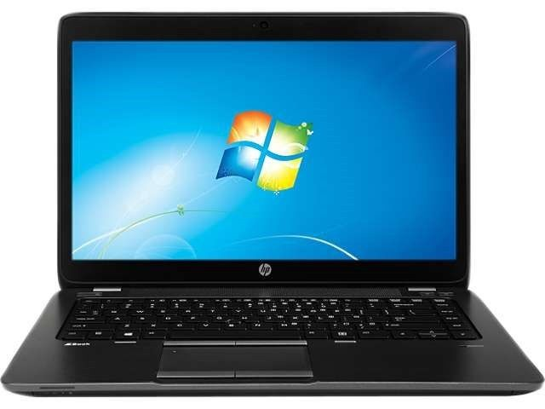
 | intel i5-4200U |  |  | - | - | -
 | 8GB 1600MHz DDR3 Memory |  |  | - | - | -
 | 128GB SSD + 750GB 7200RPM HDD |  |  | - | - | -
 | 14" IPS FHD (1920 x 1080 해상도)
 | 파이어프로 M4100 1GB |  |  |  | - | -
 | 윈도우 7 Pro 64bit |  |  |  | - | -
 | HP 230W 도킹스테이션 |  |  |  | - | -
 | 윈도우 7 Pro 64bit |  |  |  | - | -
 | 슬림 도킹 포함 |  |  |  |  | -
 | HP 3년 무상보증서비스 |  |  |  | - | -
 |  |  |  |  | - | -
 |  |  |  | - | - | -
사은품 | 노트북가방 |  |  | - | - | -
 | HP 무선 레이저마우스 |  |  | - | - | -
 |  |  |  |  | - | -
 |  |  |  |  | - | -
 |  |  |  |  | - | -
 |  |  |  |  | - | -
 |  |  |  |  | - | -
 |  |  |  |  | - | -
 |  |  |  |  | - | -
 |  |  |  |  | - | -
 |  |  |  |  | - | -
 |  |  |  |  | - | -
 |  |  |  |  | - | -
 |  |  |  |  | - | -
* 결제계좌 : 신한 110-138-600484 씨-넷 |  |  | 합 계 | 합 계 | 227,000 | 2,497,000
* 견적담당 : | 조규장(010-2910-7760)
* REMARK

